Sheet1 (2)
型号 | Rd-01 | Rd-03 | Rd-04
产品图片 | 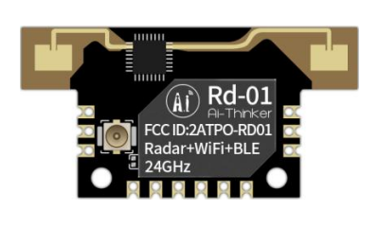 | 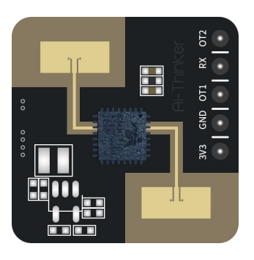 | 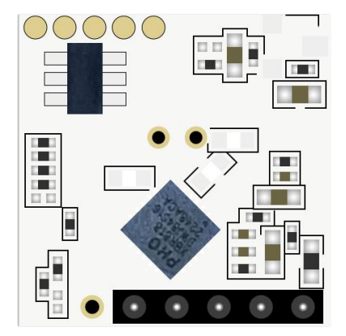
封装形式 | SMD-12/6Pin插座 | DIP-5 | DIP-5
产品尺寸 | 35.0*18.0*3.6(±0.2)mm | 20.0*20.0(±0.2)mm | 15.0*15.0(±0.2)mm
天线形式 | 雷达：板载天线 Wi-Fi&BLE：IPEX 座子 | 板载天线 | 板载天线
工作频段 | 雷达：24G ~24.25GHz Wi-Fi：2400 ~ 2483.5MHz | 24G ~24.25GHz | 10.275G ~10.775GHz
芯片方案 | BL602+S3KM111L | S3KM1110 | XBR818
模组特性 | BT：Bluetooth 5.0,WIFI:802.11b/g/n | * | *
供电范围 | 供电电压 3.0V ~ 3.6V，供电电流 ≥500mA | 供电电压 3.0V ~ 3.6V，供电电流 ≥200mA | 供电电压 3.0V ~ 3.6V，供电电流 ≥100mA
支持接口 | UART/GPIO/ADC/PWM/I2C/SPI | UART | IIC
工作温度 | -40℃ ~ 85℃ | -40℃ ~ 85℃ | -40℃ ~ 85℃
储存温度 | -40℃ ~ 125℃, < 90%RH | -40℃ ~ 125℃, < 90%RH | -40℃ ~ 125℃, < 90%RH
IO口数量 | 8个 | 无 | 2个
串口速率 | 默认115200bps | 默认115200bps | *
安全性 | WPS/WEP/WPA/WPA2 Personal/WPA2 Enterprise/WPA3 | * | *
Flash | 默认 2MByte | * | *
认证 | * | * | *
应用场景 | 智能家居、智慧安防、智慧照明、智能商业、新能源充电/停车监测设施等领域 | 智能家居、智慧安防、智慧照明、智能商业、新能源充电/停车监测设施等领域 | 智能家居、智能安防、智慧开关照明等领域

